流速计算公式
 | 数值 | 单位 |  |  |  |  |  | 设计温度℃
标况压力 | 0 | MPa |  |  | 序号 | 管道描述 | 材质 | 40 | 65 | 100 | 150 | 200 |  | 种类 | 外径 | x | 壁厚 | 内径 | mm
标况温度 | 273 | K |  |  | 1 | DN20 27x3 | 304 | 29.10 | 29.10 | 29.10 | 29.10 | 27.20 | 直管 允许最大工作压力 Mpa | 不锈钢酸洗管（公制管） | 27 | x | 3 | 21 | mm
标况流量 | 30 | Nm3/h | 输入值 | @1barA，0℃ | 2 | DN20 27x3 | 316L | 24.25 | 24.25 | 24.25 | 24.25 | 22.98 |  | 不锈钢酸洗管（公制管） | 27 | x | 3 | 21 | mm | Tube O.D. mm（换算） | 0.254 | 0.305 | 0.356 | 0.406 | 0.508 | 0.711 | 0.889 | 1.245 | 1.651 | 2.108 | 2.413 | 2.769 | 3.048 | 3.404 | 3.962 | 4.775
进气压力 | 1.0 | MPa | 输入值 |  | 3 | DN20 27x4 | 304 | 39.92 | 39.92 | 39.92 | 39.92 | 37.31 |  | 不锈钢酸洗管（公制管） | 27 | x | 4 | 19 | mm | Tube O.D. in | 0.010 | 0.012 | 0.014 | 0.016 | 0.020 | 0.028 | 0.035 | 0.049 | 0.065 | 0.083 | 0.095 | 0.109 | 0.120 | 0.134 | 0.156 | 0.188
进气温度 | 35 | ℃ | 输入值 |  | 4 | DN20 27x4 | 316L | 33.26 | 33.26 | 33.26 | 33.26 | 31.53 |  | 不锈钢酸洗管（公制管） | 27 | x | 4 | 19 | mm |  | Working Pressure, psig
进气温度 | 308 | K | 计算值 |  | 5 | DN25 34x3.5 | 304 | 26.79 | 26.79 | 26.79 | 26.79 | 25.04 |  | 不锈钢酸洗管（公制管） | 34 | x | 3.5 | 27 | mm | 1/16 | 5600 | 6800 | 8100 | 9400 | 12000
进气工况流量 | 3.08 | m3/h | 计算值 |  | 6 | DN25 34x3.5 | 316L | 22.33 | 22.33 | 22.33 | 22.33 | 21.16 |  | 不锈钢酸洗管（公制管） | 34 | x | 3.5 | 27 | mm | 1/8 |  |  |  |  |  | 8500 | 10900
进气管道公称外径 序号 | 16 |  | 输入值 |  | 7 | DN25 34x5 | 304 | 39.59 | 39.59 | 39.59 | 39.59 | 37.01 |  | 不锈钢酸洗管（公制管） | 34 | x | 5 | 24 | mm | 3/16 |  |  |  |  |  | 5400 | 7090 | 10200
进气管内径 | 66.00 | mm | 计算值 |  | 8 | DN25 34x5 | 316L | 32.99 | 32.99 | 32.99 | 32.99 | 31.27 |  | 不锈钢酸洗管（公制管） | 34 | x | 5 | 24 | mm | 1/4 |  |  |  |  |  | 4000 | 5190 | 7500 | 10200
进气流速 | 0.25 | m/s | 计算值 |  | 9 | DN40 45x5 | 304 | 29.10 | 29.10 | 29.10 | 29.10 | 27.20 |  | 不锈钢酸洗管（公制管） | 45 | x | 5 | 35 | mm | 5/16 |  |  |  |  |  |  | 4090 | 5800 | 8000
排气压力 | 20 | MPa | 输入值 |  | 10 | DN40 48x4 | 304 | 21.37 | 21.37 | 21.37 | 21.37 | 19.98 |  | 不锈钢酸洗管（公制管） | 48 | x | 4 | 40 | mm | 3/8 |  |  |  |  |  |  | 3390 | 4800 | 6500 | 7500
排气温度 | 45 | ℃ | 输入值 |  | 11 | DN40 48x4 | 316L | 17.81 | 17.81 | 17.81 | 17.81 | 16.88 |  | 不锈钢酸洗管（公制管） | 48 | x | 4 | 40 | mm | 1/2 |  |  |  |  |  |  | 2600 | 3700 | 5100 | 6700
排气温度 | 318 | K | 计算值 |  | 12 | DN50 60x5 | 304 | 21.37 | 21.37 | 21.37 | 21.37 | 19.98 |  | 不锈钢酸洗管（公制管） | 60 | x | 5 | 50 | mm | 5/8 |  |  |  |  |  |  |  | 2900 | 4000 | 5200 | 6000
排气工况流量 | 0.17 | m3/h | 计算值 |  | 13 | DN50 60x5 | 316L | 17.81 | 17.81 | 17.81 | 17.81 | 16.88 |  | 不锈钢酸洗管（公制管） | 60 | x | 5 | 50 | mm | 3/4 |  |  |  |  |  |  |  | 2400 | 3300 | 4200 | 4900 | 5800
排气管道公称外径 序号 | 26 |  | 输入值 |  | 14 | DN50 60x3 | 304 | 12.51 | 12.51 | 12.51 | 12.51 | 11.70 |  | 不锈钢酸洗管（公制管） | 60 | x | 3 | 54 | mm | 7/8 |  |  |  |  |  |  |  | 2000 | 2800 | 3600 | 4200 | 4800
排气管内径 | 8.00 | mm | 计算值 |  | 15 | DN50 60x3 | 316L | 10.43 | 10.43 | 10.43 | 10.43 | 9.88 |  | 不锈钢酸洗管（公制管） | 60 | x | 3 | 54 | mm | 1 |  |  |  |  |  |  |  |  | 2400 | 3100 | 3600 | 4200 | 4700
排气流速 | 0.96 | m/s | 计算值 |  | 16 | DN65 76x5 | 304 | 16.66 | 16.66 | 16.66 | 16.66 | 15.57 |  | 不锈钢酸洗管（公制管） | 76 | x | 5 | 66 | mm | 1 1/4 |  |  |  |  |  |  |  |  |  | 2400 | 2800 | 3300 | 3600 | 4100 | 4900
 |  |  |  |  | 17 | DN80 89x4.5 | 304 | 12.66 | 12.66 | 12.66 | 12.66 | 11.83 |  | 不锈钢酸洗管（公制管） | 89 | x | 4.5 | 80 | mm | 1 1/2 |  |  |  |  |  |  |  |  |  |  | 2300 | 2700 | 3000 | 3400 | 4000 | 4900
1.根据理想气体状态方程计算出进气工况及排气工况下流量: |  |  |  |  | 18 | DN80 89x4.5 | 316L | 10.55 | 10.55 | 10.55 | 10.55 | 10.00 |  | 不锈钢酸洗管（公制管） | 89 | x | 4.5 | 80 | mm | 2 |  |  |  |  |  |  |  |  |  |  |  | 2000 | 2200 | 2500 | 2900 | 3600
(P1*V1)/T1=(P2*V2)/T2 |  |  |  |  | 19 | DN80 89x5.5 | 304 | 15.60 | 15.60 | 15.60 | 15.60 | 14.58 |  | 不锈钢酸洗管（公制管） | 89 | x | 5.5 | 78 | mm | Tube O.D. in | 0.010 | 0.012 | 0.014 | 0.016 | 0.020 | 0.028 | 0.035 | 0.049 | 0.065 | 0.083 | 0.095 | 0.109 | 0.120 | 0.134 | 0.156 | 0.188
注：P为绝压=表压+0.1 |  |  |  |  | 20 | DN80 89x5.5 | 316L | 13.00 | 13.00 | 13.00 | 13.00 | 12.32 |  | 不锈钢酸洗管（公制管） | 89 | x | 5.5 | 78 | mm |  | Working Pressure, Mpa
 |  |  |  |  | 21 | DN80 89x6 | 304 | 17.09 | 17.09 | 17.09 | 17.09 | 15.97 |  | 不锈钢酸洗管（公制管） | 89 | x | 6 | 77 | mm | 1/16 | 38.62 | 46.90 | 55.86 | 64.83 | 82.76
2.根据选择管内径计算截面积： |  |  |  |  | 22 | 6x1 | 304 | 42.00 | 42.00 | 42.00 | 42.00 | 39.27 |  | 不锈钢机械抛光管MP | 6 | x | 1 | 4 | mm | 1/8 |  |  |  |  |  | 58.62 | 75.17
A=(π*D2 )/4 |  |  |  |  | 23 | 6x1 | 316L | 42.00 | 42.00 | 42.00 | 42.00 | 39.82 |  | 不锈钢机械抛光管MP | 6 | x | 1 | 4 | mm | 3/16 |  |  |  |  |  | 37.24 | 48.90 | 70.34
3.计算流速： |  |  |  |  | 24 | 8x1.25 | 304 | 39.00 |  |  |  |  |  | 不锈钢机械抛光管MP | 8 | x | 1.25 | 5.5 | mm | 1/4 |  |  |  |  |  | 27.59 | 35.79 | 51.72 | 70.34
v=体积流量/管道截面积 |  |  |  |  | 25 | 10x1.5 | 304 | 40.00 | 40.00 | 40.00 | 40.00 | 37.40 |  | 不锈钢机械抛光管MP | 10 | x | 1.5 | 7 | mm | 5/16 |  |  |  |  |  |  | 28.21 | 40.00 | 55.17
 |  |  |  |  | 26 | 12x2 | 304 | 47.00 | 47.00 | 47.00 | 47.00 | 43.95 |  | 不锈钢机械抛光管MP | 12 | x | 2 | 8 | mm | 3/8 |  |  |  |  |  |  | 23.38 | 33.10 | 44.83 | 51.72
 |  |  |  |  | 27 | 16x2 | 304 | 33.00 | 33.00 | 33.00 | 33.00 | 30.86 |  | 不锈钢机械抛光管MP | 16 | x | 2 | 12 | mm | 1/2 |  |  |  |  |  |  | 17.93 | 25.52 | 35.17 | 46.21
 |  |  |  |  | 28 | 16x2 | 316L | 33.00 | 33.00 | 33.00 | 33.00 | 31.28 |  | 不锈钢机械抛光管MP | 16 | x | 2 | 12 | mm | 5/8 |  |  |  |  |  |  |  | 20.00 | 27.59 | 35.86 | 41.38
 |  |  |  |  | 29 | 1/2"x0.049" | 316L | 25.52 | 25.52 | 25.52 | 25.52 | 24.19 |  | 不锈钢机械抛光管MP | 12.7 | x | 1.2446 | 10.2108 | mm | 3/4 |  |  |  |  |  |  |  | 16.55 | 22.76 | 28.97 | 33.79 | 40.00
 |  |  |  |  | 30 | 1/4"x0.049" | 316L | 51.72 | 51.72 | 51.72 | 51.72 | 49.06 |  | 不锈钢机械抛光管MP | 6.35 | x | 1.2446 | 3.8608 | mm | 7/8 |  |  |  |  |  |  |  | 13.79 | 19.31 | 24.83 | 28.97 | 33.10
 |  |  |  |  | 31 | 1/4"x0.065" | 304 | 70.34 | 70.34 | 70.34 | 70.34 | 65.77 |  | 不锈钢机械抛光管MP | 6.35 | x | 1.651 | 3.048 | mm | 1 |  |  |  |  |  |  |  |  | 16.55 | 21.38 | 24.83 | 28.97 | 32.41
\\TGL-FileServer\研发设计部\供应商信息\管件\CIR-LOK 赛洛克 |  |  |  |  | 32 | 1/4"x0.065" | 316L | 70.34 | 70.34 | 70.34 | 70.34 | 66.68 |  | 不锈钢机械抛光管MP | 6.35 | x | 1.651 | 3.048 | mm | 1 1/4 |  |  |  |  |  |  |  |  |  | 16.55 | 19.31 | 22.76 | 24.83 | 28.28 | 33.79 | 0.00
 |  |  |  |  | 33 | 3/4"x0.095" | 304 | 33.79 | 33.79 | 33.79 | 33.79 | 31.59 |  | 不锈钢机械抛光管MP | 19.05 | x | 2.413 | 14.224 | mm | 1 1/2 |  |  |  |  |  |  |  |  |  |  | 15.86 | 18.62 | 20.69 | 23.45 | 27.59 | 33.79
 |  |  |  |  | 34 | 3/4"x0.095" | 316L | 33.79 | 33.79 | 33.79 | 33.79 | 32.03 |  | 不锈钢机械抛光管MP | 19.05 | x | 2.413 | 14.224 | mm | 2 |  |  |  |  |  |  |  |  |  |  |  | 13.79 | 15.17 | 17.24 | 20.00 | 24.83
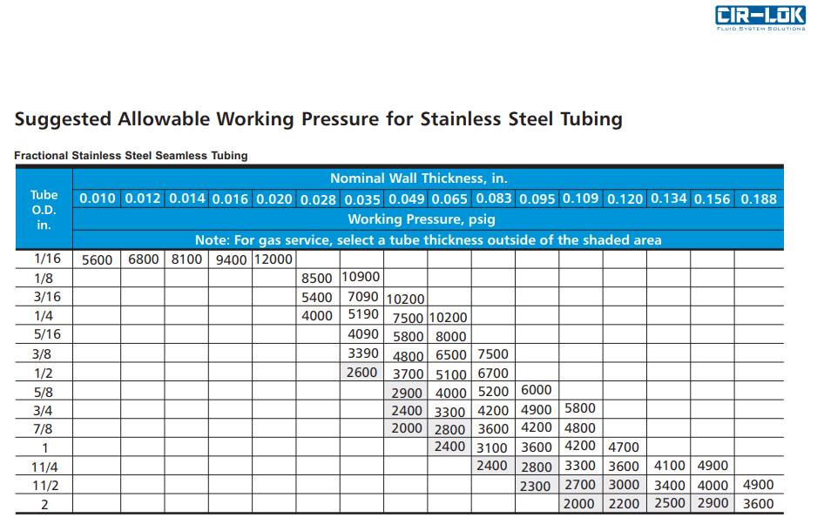
 |  |  |  |  | 35 | 3/8"x0.049" | 304 | 33.10 | 33.10 | 33.10 | 33.10 | 30.95 |  | 不锈钢机械抛光管MP | 9.525 | x | 1.2446 | 7.0358 | mm
 |  |  |  |  | 36 | 3/8"x0.049" | 316L | 33.10 | 33.10 | 33.10 | 33.10 | 31.38 |  | 不锈钢机械抛光管MP | 9.525 | x | 1.2446 | 7.0358 | mm
 |  |  |  |  | 37 | 9/16"x0.31" | 316L |  |  |  |  |  |  | 不锈钢机械抛光管MP | 14.2875 | x | 3.21 | 7.8675 | mm

